【添付台紙①】振込先口座を証する書類
【添付台紙①】振込先口座を確認できる書類（通帳の写し）

通帳の写し添付欄（オモテ面）

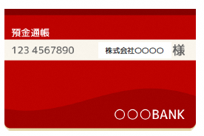

 | ※貼り付けた上、はがれないように上部を テープで固定してください。

通帳の写し添付欄（表紙裏面見開き１・２ページ）
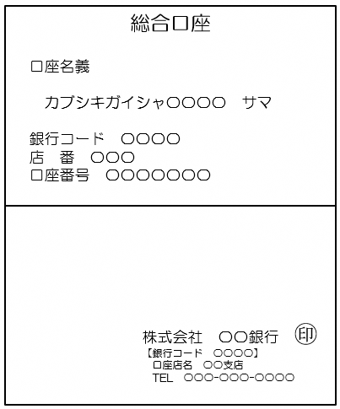

申請書の振込先の口座名義（カタカナ）は、ここを転記してください。

※電子通帳などで、紙媒体の通帳がない場合は、電子通帳等の画面等の写しを提出してください。 当座口座で紙媒体の通帳がない場合も、電子通帳等の写しを提出してください。

